Sheet1
CASE | CHỨC NĂNG | DỮ LIỆU MẪU | KẾT QUẢ MONG ĐỢI | TÌNH TRẠNG
1 | Đăng nhập (customer)
1.1 | Để trống |  | Yêu cầu nhập thông tin | Hoàn thành
 | 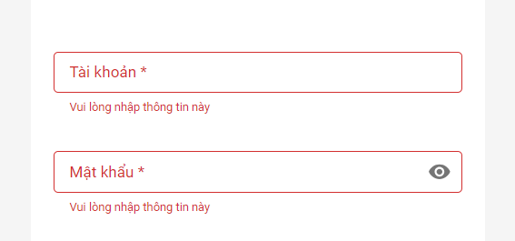
1.2 | Sai username | (nguyentuanphung,12345) | Thông báo tài khoản | Hoàn thành
 |  |  | không tồn tại hoặc bị khoá

1.3 | Sai mật khẩu | (admin,123) | Thông báo sai mật khẩu | Hoàn thành
 | 
1.4 | Đăng nhập đúng | (admin,12345) | Chuyển đến trang chủ
 | 
1.5 | Giao diện | Thiết kế | Đúng bản thiết kế | Hoàn thành
2 | Đăng ký
2.1 | Để trống |  | Yêu cầu nhập thông tin | Hoàn thành
 | 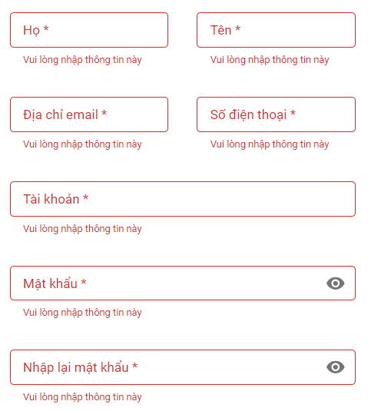
2.2 | Sai định dạng sdt | 1231414 | Thông báo sai định dạng | Hoàn thành

2.3 | Sai định dạng email |  | Thông báo sai định dạng | Hoàn thành

2.4 | Tài khoản tồn tại | admin | Thông báo tài khoản tồn tại | Hoàn thành

2.5 | Không khớp mật khẩu | (123123,12312) | Thông báo mật khẩu không khớp | Hoàn thành

2.6 | Đăng ký đúng | (Nguyễn Tuấn, Phụng, nguyentuanphung270301@gmail.com, 0828532784, tuanphung, 12345, 12345) | Đăng ký tài khoản thành công | Hoàn thành
 | 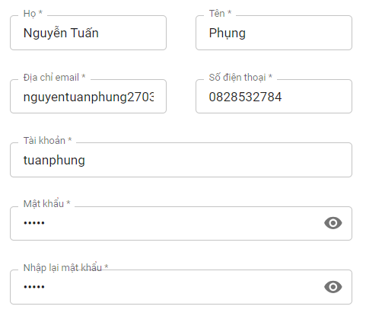
2.7 | Giao diện | Thiết kế | Đúng bản thiết kế | Hoàn thành
3 | Khôi phục mật khẩu
3.1 | Để trống |  | Yêu cầu nhập thông tin | Hoàn thành

3.2 | Sai định dạng email | tuanphung | Thông báo sai định dạng | Hoàn thành

3.3 | Email chưa dk tài khoản | tuanphung@gmail.com | Thông báo email chưa dùng | Hoàn thành

3.4 | Dữ liệu đúng |  | Gửi mật khẩu qua email đăng ký | Hoàn thành

3.5 | Giao diện | Thiết kế | Đúng bản thiết kế | Hoàn thành
4 | Đặt vé
4.1 | Để trống điểm đi, điểm đến |  | Yêu cầu chọn | Hoàn thành

4.2 | Khoảng thời gian có chuyến | From, to | Hiển thị chuyến có khoảng tgian from to | Hoàn thành

4.3 | Bộ lọc | Giờ đi, giá vé | Lọc giờ đi, giá vé | Hoàn thành
 | 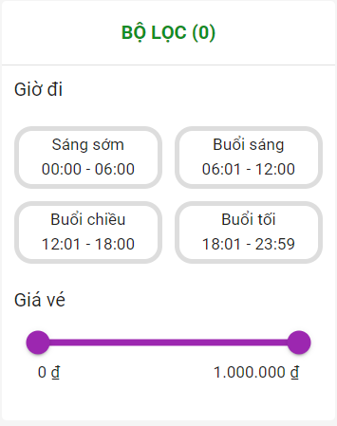
4.4 | Kết quả tìm chuyến | Ngày giờ khởi hành | Hiển thị thông tin chuyến cần tìm | Hoàn thành

4.5 | Chọn chỗ ngồi | Sơ đồ ghế ngồi | Chọn được chỗ theo mong muốn | Hoàn thành
 | 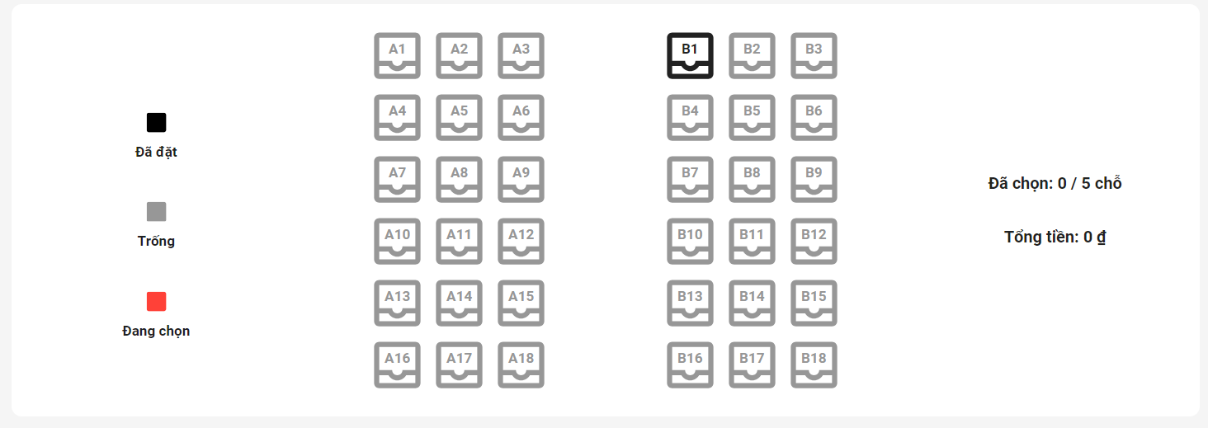
4.6 | Để trống thông tin thanh toán |  | Yêu cầu nhập thông tin
 | 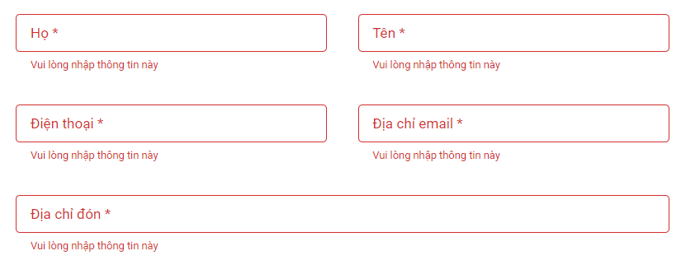
4.7 | Sai định dạng số điện thoại | 123456789 | Thông báo sai định dạng | Hoàn thành

4.8 | Sai định dạng email | nguyentuanphung270301gmail.com | Thông báo sai định dạng | Hoàn thành

4.9 | Chọn thanh toán visa, để trống |  | Yêu cầu nhập thông tin | Hoàn thành
 | 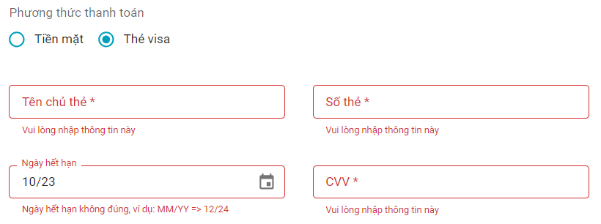
4.10 | Sai định dạng số thẻ | 1213131 | Thông báo sai định dạng | Hoàn thành

4.11 | Sai ngày hết hạn | 10/23 | Thông báo sai | Hoàn thành

4.12 | Sai số cvv | 12111 | Thông báo sai | Hoàn thành

4.13 | Đặt vé thành công | (Nguyễn Tuấn, Phụng, nguyentuanphung270301@gmail.com, 0828532784, đường số 3, khu dân cư, xã mỹ phước tây, cai lậy, tiền giang, tiền mặt) | Đặt vé thành công | Hoàn thành
 | 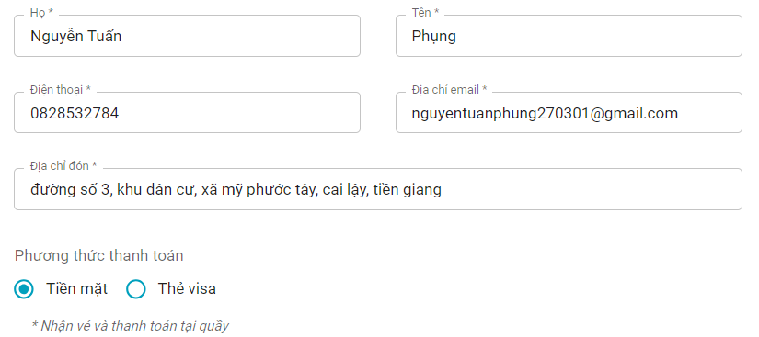
4.14 | Giao diện | Thiết kế | Đúng bản thiết kế | Hoàn thành
5 | Tra cứu vé
5.1 | Sai định dạng số điện thoại | 1234567 | Thông báo sai định dạng | Hoàn thành

5.2 | Tra cứu thành công | 0828532784 | Trả về kết quả tra cứu vé | Hoàn thành

5.3 | Giao diện | Thiết kế | Đúng bản thiết kế | Hoàn thành
6 | Đổi mật khẩu
6.1 | Để trống |  | Yêu cầu nhập thông tin | Hoàn thành
 | 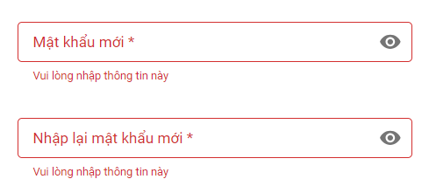
6.2 | Mật khẩu không khớp | (12345,1234) | Thông báo không khớp mật khẩu | Hoàn thành
 | 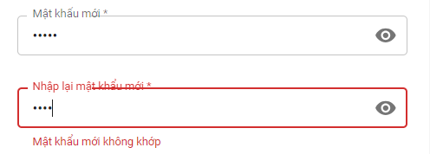
6.3 | Đổi mật khẩu đúng | (12345,12345) | Đổi mật khẩu thành công | Hoàn thành

6.4 | Giao diện | Thiết kế | Đúng bản thiết kế | Hoàn thành
7 | Chỉnh sửa thông tin cá nhân
7.1 | Thông tin cá nhân |  | Hiển thị thông tin cá nhân | Hoàn thành
 | 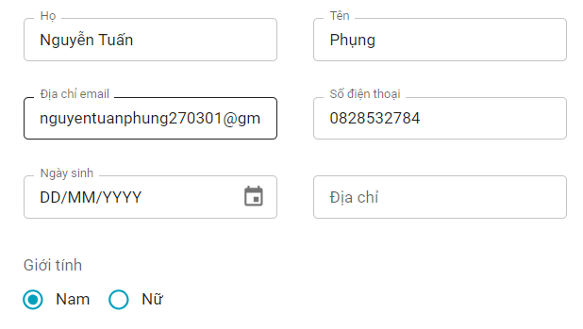
7.2 | Giao diện | Thiết kế | Đúng bản thiết kế
8 | Đăng nhập (admin)
8.1 | Để trống |  | Yêu cầu nhập thông tin | Hoàn thành
 | 
8.2 | Sai username | hoangphi | Thông báo sai username | Hoàn thành

8.3 | Sai password | (admin,1234) | Thông báo sai mật khẩu | Hoàn thành

8.4 | Đăng nhập đúng | (admin,12345) | đi đến trang yêu cầu trước đó | Hoàn thành

8.5 | Giao diện | Thiết kế | Đúng bản thiết kế | Hoàn thành
9 | Trang chủ (admin)
9.1 | Tổng tài xế | Cột total driver | Hiển thị tổng tài xế | Hoàn thành

9.2 | Tổng xe | Cột toal coach | Hiển thị tổng xe | Hoàn thành

9.3 | Tổng nhân viên | Cột total staff | Hiển thị tổng nhân viên | Hoàn thành

9.4 | Tổng khách hàng | Cột total customer | Hiển thị tổng khách hàng | Hoàn thành

9.5 | Doanh thu | Biểu đồ doanh thu | Hiển thị doanh thu trong tuần | Hoàn thành
 | 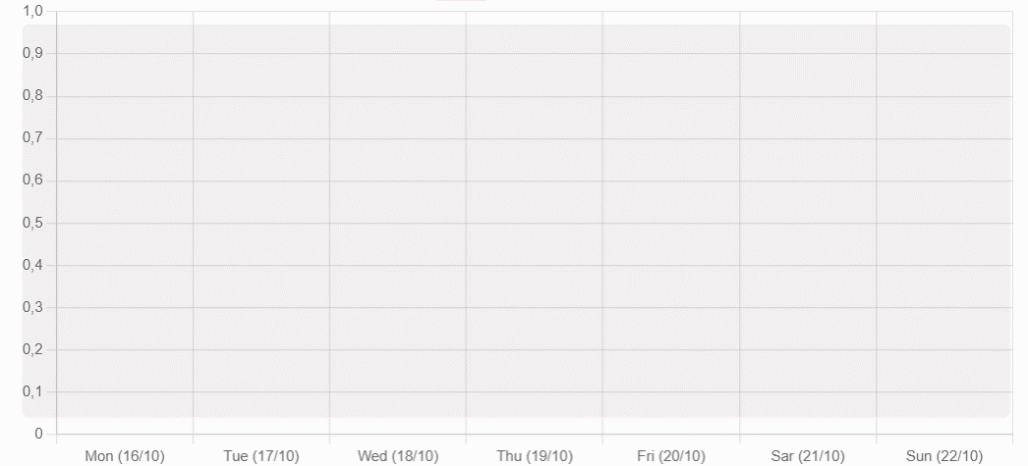
9.6 | Giao diện | Thiết kế | Đúng bản thiết kế | Hoàn thành
10 | Quản lý người dùng (admin)
10.1 | Danh sách người dùng |  | Hiển thị danh sách người dùng | Hoàn thành

10.2 | Để trống thông tin người dùng |  | Yêu cầu nhập thông tin | Hoàn thành

10.3 | Sai định dạng email người dùng | driverno1gmail.com | Thông báo sai định dạng | Hoàn thành

10.4 | Sai định dạng số điện thoại | 1234567 | Thông báo sai định dạng | Hoàn thành

10.5 | Tài khoản tồn tại | admin | Thông báo tài khoản tồn tại | Hoàn thành

10.6 | Thêm người dùng đúng | (Nguyễn Nhật, Hải, nhathai0603@gmail.com, 0987124356, 06-03-2001, Thủ Đức, nhathai, 12345) | Thêm người dùng thành công | Hoàn thành

11 | Quản lý xe
11.1 | Danh sách xe |  | Hiển thị danh sách xe | Hoàn thành

11.2 | Để trống thông tin xe |  | Yêu cầu nhập thông tin | Hoàn thành

11.3 | Thêm xe đúng | (Bus no.2, 59A1 12345, 45, BED) | Thêm xe mới thành công | Hoàn thành

12 | Quản lý tài xế
12.1 | Danh sách tài xế |  | Hiển thị danh sách tài xế | Hoàn thành

12.2 | Để trống thông tin tài xế |  | Yêu cầu nhập thông tin | Hoàn thành
 | 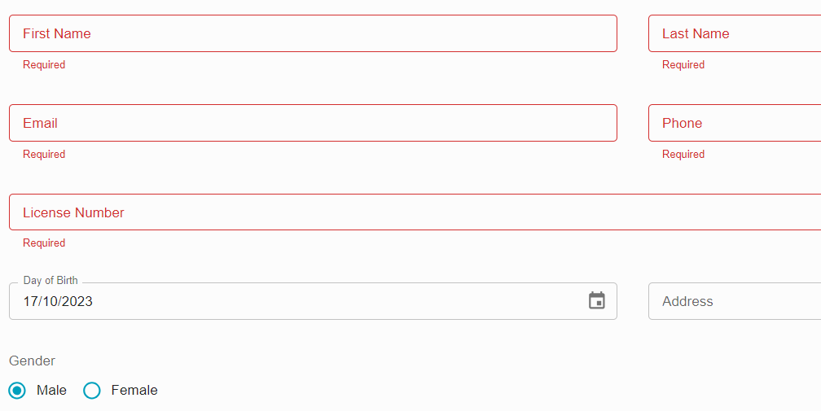
12.3 | Sai định dạng email | driverno1gmail.com | Thông báo sai định dạng | Hoàn thành

12.4 | Sai định dạng số điện thoại | 1234567 | Thông báo sai định dạng | Hoàn thành

12.5 | Thêm tài xế đúng | (Driver, No.2, driverno2@gmail.com, 0912836475, 17-10-1985, 409 Hoàng Hữu Nam, Male) | Thêm tài xế mới thành công | Hoàn thành

13 | Quản lý chuyến
13.1 | Danh sách chuyến |  | Hiển thị danh sách chuyến | Hoàn thành

13.2 | Để trống thông tin chuyến |  | Yêu cầu nhập thông tin | Hoàn thành
 | 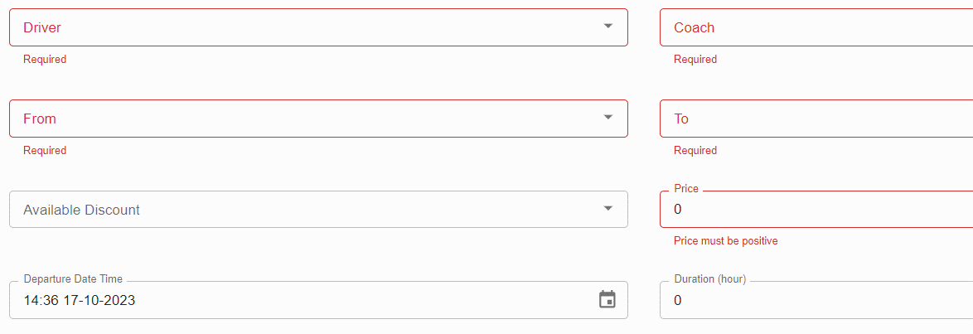
13.3 | Thêm chuyến đúng | (Driver, No.2, Bus no.2 BED, Đồng Tháp, Lâm Đồng, 350000, 14:36 20-10-2023, 6.5) | Thêm chuyến mới thành công | Hoàn thành

